Problema 24
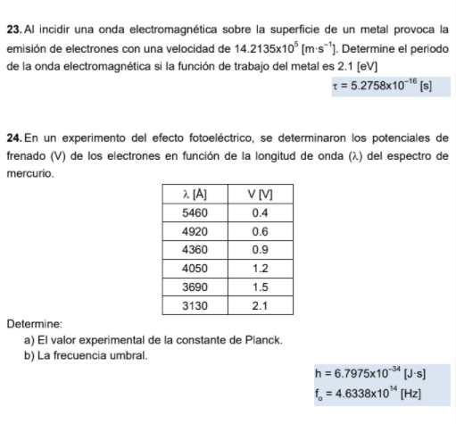
 |  |  |  | Solucion:
Se debe hallar la funcion donde el potemcial de frenado[V] este en fuincion de la longitud deonda (λ). En esta estan presenutes (h y f₀)

Se sustituye las ecuacione s 2, 3 y 6 en 3:
Despejando [V]:
La ecuacion 6 contiene a la variable dependiente [V].
La ecuacion 2 contiene la variable indpendiente (λ) y una incognita (h).
La ecuacion 4 contiene a las dos incognitas-
En la ecuacion 3 se unen las tres ecuaciones.

h * f₀ + e * Vc

V

Así que:
b

m h

1/l [1/m] vs Potencial de frenado [V]

l [A] | [m] | 1/l [1/m] | V [V]
5460 | 5.46E+13 | 0.00E+00 | 0.4
4920 | 4.92E+13 | 0.00E+00 | 0.6
4360 | 4.36E+13 | 0.00E+00 | 0.9
4050 | 4.05E+13 | 0.00E+00 | 1.2
3690 | 3.69E+13 | 0.00E+00 | 1.5
3130 | 3.13E+13 | 0.00E+00 | 2.1

Datos extras
e [C] | 1.60E-19
c [m/s] | 299790000

m | 127278289566477
b | -1.96593952

h [J*s] | 0.00E+00
f0 [Hz] | 4.63E-06

